264747700101_spot (stage 01)
Work Instruction
 |  |  |  |  |  |  | Work Instruction No.: WI-PRD-9
 |  |  |  |  |  |  | Rev. No.: 01
 |  |  |  |  |  |  | Rev. Date: 11/11/17
Factory LINE / AREA - |  | UNIT-3/ COVER ASSY FUEL FILTER |  | Stg No - 1 |  | Stage Name -COVER ASSY FUEL FILTER
Machine/ Equipment - Spot Welding Guns. |  |  |  | REVISION NO.: … |  | REVISION DATE - …..
Part No.: 264747700101 |  | Drg no -264747700101 | Drg Mod: D/27.01.2025 | Cycle time:
Part Name - COVER ASSY FUEL FILTER
STAGE NO.1
COVER ASSY FUEL FILTER 264747700101
SPOT WELDING FIXTURE- 1
 |  |  |  | DETAILED WORK INSTRUCTIONS :
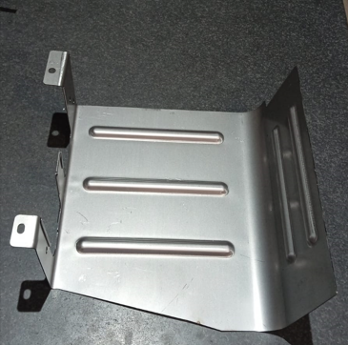
COVER
264747708201
1) यह पार्ट लें
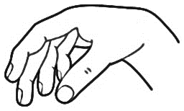 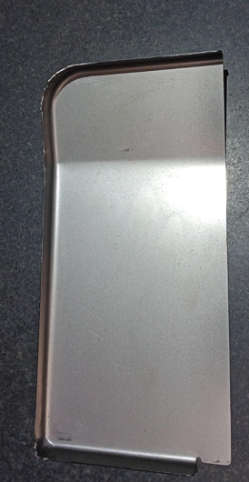 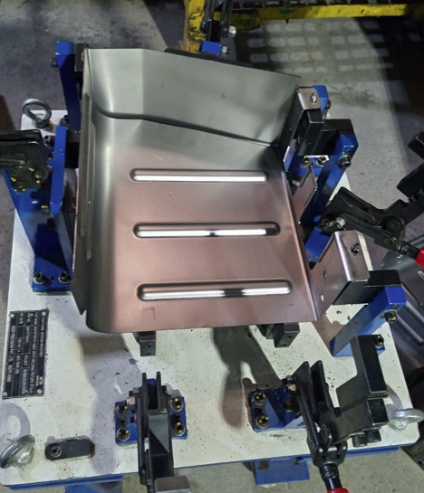 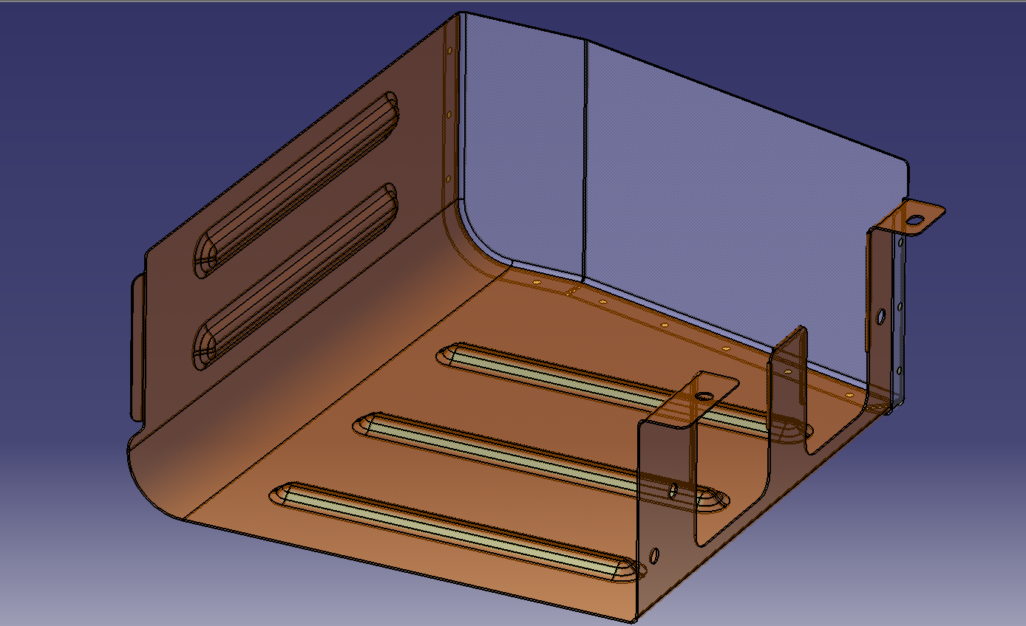 |  |  |  | 1 | सभी लूज पार्ट्स को एक जगह लाकर रखिए |
 |  |  |  | 2 | सभी असेंबली पार्ट्स फिक्स्चर पर लगे हैं यह जांच करें। (फिक्स्चर नं-264747700101)
 |  |  |  | 3 | फिक्स्चर क्लैंपिंग करके लें |
 |  |  |  | 4 | कंट्रोल प्लान के अनुसार १२ स्पॉट्स करें |
 |  |  |  | 5 | फिक्स्चर डिक्लेम्प कीजिए |
 |  |  |  | 6 | अब पूरी हुई असेंबली की जांच करें।
 |  |  |  | 7 | स्पॉट्स- कुल १२ और दोनों सब असेंबली पूरी स्पॉट वेल्ड हो गई हैं, ये चेक करके स्टेज नंबर २ को दीजिए |

 |  |  |  |  | VEHICLE MODEL :
 |  |  |  | 1 | SFC 712 4SP RDE
COVER PLATE
264747708202
2) यह पार्ट लें
 |  |  |  | TOOLING/EQUIPMENTS :
 |  |  |  | 1 | स्टेज नं-१ वेल्डिंग फिक्सचर - (फिक्सचर नं- 264747700101)
 |  |  |  | 2 | स्पॉट वेल्डिंग गन - कुल १ ( गन नं- ९०)

6) ऊपर के दोनों पार्ट्स को स्पॉट वेल्डिंग फिक्स्चर में क्लैंपिंग करके स्पॉटिंग करें।
 |  |  |  | QUALITY PARAMETERS : |  |  | रिवर्क इन्स्ट्रक्षन्स
 |  |  |  | A | INCOMING QUALITY PARAMETERS : |  | स्पॉट मिसिंग : मिसिंग स्पॉट उचित तरीके से किए जाने चाहिए | (संदर्भ कंट्रोल प्लान एवं ड्रॉइंग)
 |  |  |  | 1 | असेंबली में कहीं भी कोई क्रैक, डैमेज या जंग नहीं होना चाहिए | |  | वेल्डिंग मिसिंग : वेल्डिंग योग्य तरीके से करनी चाहिए |(संदर्भ कंट्रोल प्लान एवं ड्रॉइंग)
 |  |  |  |  |  |  | पार्ट मीसिंग : सभी पार्ट योग्य पद्धती से वेल्ड करें |(संदर्भ कंट्रोल प्लान एवं ड्रॉइंग)
 |  |  |  | 2 | प्रेसिंग किए हुए हिस्से पर रिंकल्स नहीं होने चाहिए | |  | नट मीसिंग : सभी नट योग्य तरीके से वेल्ड करें|(संदर्भ: कंट्रोल प्लान एवं ड्रॉइंग)
 |  |  |  |  |  |  | डेंट या डॅमेज : प्लास्टिक मॅलेट का उपयोग करके डेंट या डॅमेज को रिवर्क करें |
 |  |  |  | B | FINISHED QUALITY PARAMETERS : |  | जंग लगा हुआ : जंग रिमूवर की मदद से जंग लगे हुए हिस्से को घिसकर साफ करें और जंगरोधक का उपयोग करें |
 |  |  |  | 1 | कुल स्पॉट्स 12 (संदर्भ कंट्रोल प्लान एवं स्पॉट प्लान ) |
 |  |  |  | 2 | डीप स्पॉट नहीं होना चाहिए | |  | पार्ट शिफ्ट : गलत या शिफ्ट होकर लगे हुए पार्ट को स्पॉट कटर तथा चीझल की सहायता से निकाल कर सही जगह पर लगाएं |
3
1
2
4
5
6
7
12
11
10
9
8
 |  |  |  | 3 | स्पॉट पर बर नहीं होना चाहिए |
 |  |  |  | 4 | वेल्ड नट और स्टड मीसिंग नहीं होने चाहिए |
 |  |  |  | 5 | लूस पार्ट मिसिंग नहीं होना चाहिए |
 |  |  |  | LOGISTICS :
 |  |  |  | 1 | बिन, ट्रॉली, क्रेन

 |  |  |  | PART DETAILS :
NO. OF SPOTS : 12 nos. (AS PER SPOT PLAN) |  |  |  | Sr. | Part No | Part Description |  | Qty.
 |  |  |  | 1 | 264747708201 | COVER |  | 1
 |  |  |  | 2 | 264747708202 | COVER PLATE |  | 1

 | PREPARED BY |  |  | CHECKED/VERIFIED BY |  |  | APPROVED BY

264747700101_Tack Welding
Work Instruction
 |  |  |  |  |  |  | Work Instruction No.: WI-PRD-9
 |  |  |  |  |  |  | Rev. No.: 01
 |  |  |  |  |  |  | Rev. Date: 11/11/17
Factory LINE / AREA - |  | UNIT-3/ COVER ASSY FUEL FILTER |  | Stg No - 1 |  | Stage Name -COVER ASSY FUEL FILTER
Machine/ Equipment - Spot Welding Guns. |  |  |  | REVISION NO.: … |  | REVISION DATE - …..
Part No.: 264747700101 |  | Drg no -264747700101 | Drg Mod: D/27.01.2025 | Cycle time:
Part Name - COVER ASSY FUEL FILTER
STAGE NO.1
COVER ASSY FUEL FILTER 264747700101
SPOT WELDING FIXTURE- 1
 |  |  |  | DETAILED WORK INSTRUCTIONS :
1) यह पार्ट लें
स्पॉट वेल्डिंग पार्ट्स स्टेज नं-१
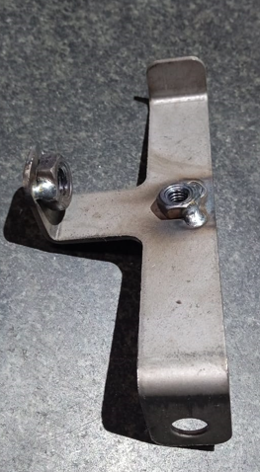 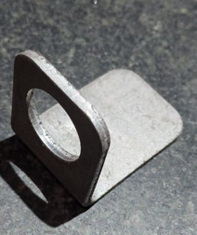 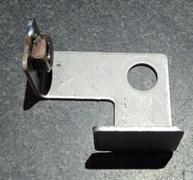 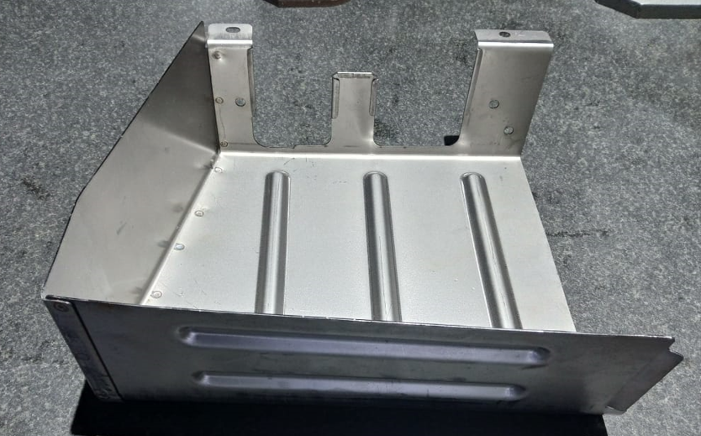 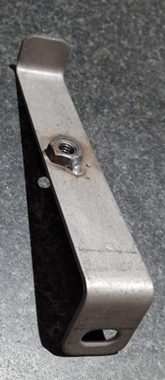 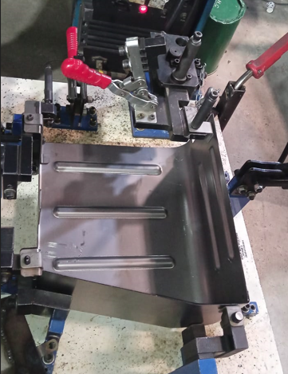 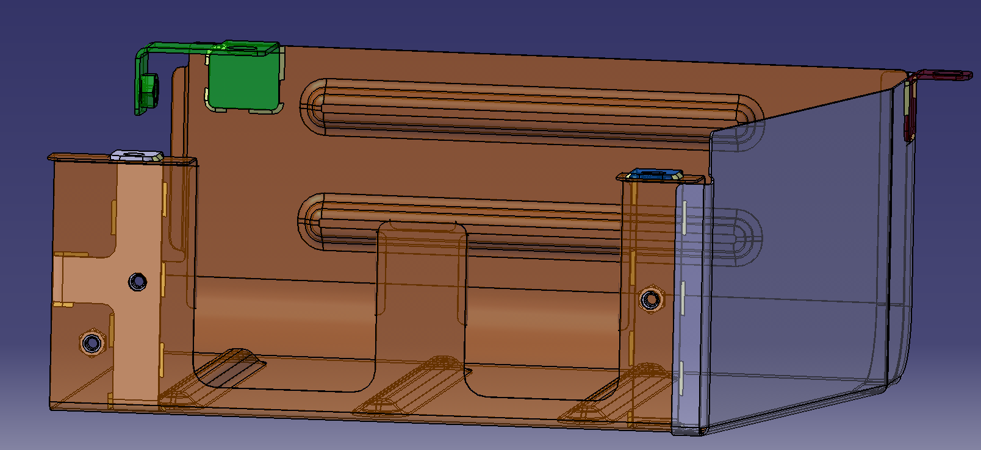 |  |  |  | 1 | सभी लूज पार्ट्स को एक जगह लाकर रखिए |
 |  |  |  | 2 | सभी असेंबली पार्ट्स फिक्स्चर पर लगे हैं यह जांचें करें | (फिक्स्चर नं- 264747700101)
 |  |  |  | 3 | फिक्स्चर क्लैंपिंग करके लें |
 |  |  |  | 4 | टॅक वेल्डिंग: कंट्रोल प्लान के अनुसार १० टॅक वेल्डिंग करें |
 |  |  |  | 5 | फिक्स्चर डिक्लेम्प करें |
 |  |  |  | 6 | अब पूरी हुई असेंबली की जांच करें।
 |  |  |  | 7 | स्पॉट्स- कुल १० और दोनों सब असेंबली पूरी टॅक वेल्ड हो गई हैं, ये चेक करके स्टेज नंबर ३ को दीजिए |
SUPPORT BRACKET
264747703302
2 ) यह पार्ट लें
BRACKET ASSY 264747700103
3) यह पार्ट लें

 |  |  |  |  | VEHICLE MODEL :
 |  |  |  | 1 | SFC 712 4SP RDE

BRACKET 264747703306
4) यह पार्ट लें
BRACKET ASSY 264747700105
5) यह पार्ट लें
 |  |  |  | TOOLING/EQUIPMENTS :
 |  |  |  | 1 | वेल्डिंग मशीन - ३९

 |  |  |  | QUALITY PARAMETERS : |  |  | रिवर्क इन्स्ट्रक्षन्स
 |  |  |  | A | INCOMING QUALITY PARAMETERS : |  | स्पॉट मिसिंग : मिसिंग स्पॉट उचित तरीके से किए जाने चाहिए | (संदर्भ कंट्रोल प्लान एवं ड्रॉइंग)
 |  |  |  | 1 | असेंबली में कहीं भी कोई क्रैक, डैमेज या जंग नहीं होना चाहिए | |  | वेल्डिंग मिसिंग : वेल्डिंग योग्य तरीके से करनी चाहिए |(संदर्भ कंट्रोल प्लान एवं ड्रॉइंग)
 |  |  |  |  |  |  | पार्ट मीसिंग : सभी पार्ट योग्य पद्धती से वेल्ड करें |(संदर्भ कंट्रोल प्लान एवं ड्रॉइंग)
6) ऊपर के सभी पार्ट्स को टॅक वेल्डिंग फिक्स्चर में क्लैंपिंग करके टॅक वेल्डिंग योजना के अनुसार टॅक वेल्डिंग करें |
 |  |  |  | 2 | प्रेसिंग किए हुए हिस्से पर रिंकल्स नहीं होने चाहिए | |  | नट मीसिंग : सभी नट योग्य तरीके से वेल्ड करें |(संदर्भ: कंट्रोल प्लान एवं ड्रॉइंग)
 |  |  |  |  |  |  | डेंट या डॅमेज : प्लास्टिक मॅलेट का उपयोग करके डेंट या डॅमेज को रिवर्क करें |
 |  |  |  | B | FINISHED QUALITY PARAMETERS : |  | जंग लगा हुआ : जंग रिमूवर की मदद से जंग लगे हुए हिस्से को घिसकर साफ करें और जंगरोधक का उपयोग करें |
 |  |  |  | 1 | स्पॅटर नहीं होना चाहिए |
 |  |  |  | 2 | पार्ट पर बर नहीं होना चाहिए | |  | पार्ट शिफ्ट : गलत या शिफ्ट होकर लगे हुए पार्ट को स्पॉट कटर तथा चीझल की सहायता से निकाल कर सही जगह पर लगाएं |
 |  |  |  | 3 | वेल्ड नट और स्टड मीसिंग नहीं होने चाहिए |
 |  |  |  | 4 | लूस पार्ट मिसिंग नहों होना चाहिए | |  | नट में वेल्डिंग स्पैटर्स / थ्रेड नॉट ओके / थ्रेड जाम : आवश्यकता अनुसार सही टैप लेकर 1 नंबर टैप से टैपिंग करें |

 |  |  |  | LOGISTICS :
 |  |  |  | 1 | बिन, ट्रॉली, क्रेन

 |  |  |  | PART DETAILS :
 |  |  |  | Sr. | Part No | Part Description |  | Qty.
 |  |  |  | 1 | 264747708201 +264747708202 | COVER +COVER PLATE |  | 1
NO. OF WELD TACKS : 10 nos. (AS PER PCP) |  |  |  | 2 | 264747703302 | SUPPORT BRACKET |  | 1
 |  |  |  | 3 | 264747700103 | BRACKET ASSY |  | 1
 |  |  |  | 4 | 264747703306 | BRACKET |  | 1
 |  |  |  | 5 | 264747700105 | BRACKET ASSY |  | 1

 | PREPARED BY |  |  | CHECKED/VERIFIED BY |  |  | APPROVED BY

264747700101 FULL WELDING
Work Instruction
 |  |  |  |  |  |  | Work Instruction No.: WI-PRD-9
 |  |  |  |  |  |  | Rev. No.: 01
 |  |  |  |  |  |  | Rev. Date: 11/11/17
Factory LINE / AREA - |  | UNIT-3/ COVER ASSY FUEL FILTER |  | Stg No - 3 |  | Stage Name -COVER ASSY FUEL FILTER
Machine/ Equipment - Full Welding |  |  |  | REVISION NO.: … |  | REVISION DATE - …..
Part No.: 264747700101 |  | Drg no -264747700101 | Drg Mod: D/27.01.2025 | Cycle time:
Part Name - COVER ASSY FUEL FILTER
STAGE NO.3 FULL WELDING
 |  |  |  | DETAILED WORK INSTRUCTIONS :
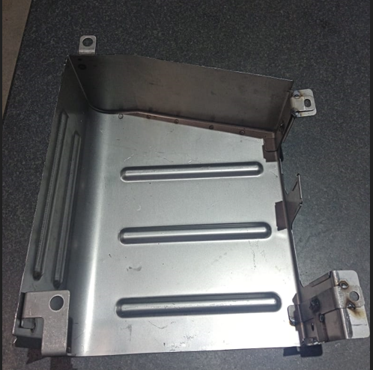
१) यह पार्ट लें
ऊपर के टॅक वेल्डिंग पार्ट्स को स्ट्रेच वेल्डिंग कंट्रोल प्लान के अनुसार स्ट्रेच वेल्डिंग करें |
 |  |  |  | 1 | टॅक वेल्डिंग पार्ट्स को स्ट्रेच वेल्डिंग करके लें |
 |  |  |  | 2 | कंट्रोल प्लान के अनुसार सभी 8 जगह की वेल्डिंग लंबाई नापें |
 |  |  |  | 3 | अब पूरी हुई असेंबली की जांच करें |
 |  |  |  | 4 | असेंबली की पूरी वेल्डिंग हुई है यह चेक करके देखिए और ट्रॉली पर रखिए |

 |  |  |  |  | VEHICLE MODEL :
 |  |  |  | 1 | SFC 712 4SP RDE
 |  |  |  | TOOLING/EQUIPMENTS :
 |  |  |  | 1 | वेल्डिंग मशीन - ३९
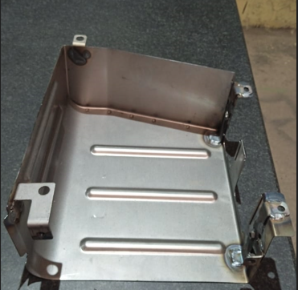
9) असेंबली में स्ट्रेच वेल्डिंग हुआ है यह चेक करें और ट्रॉली पर रखें |
 |  |  |  | QUALITY PARAMETERS : |  |  | रिवर्क इन्स्ट्रक्षन्स
 |  |  |  | A | INCOMING QUALITY PARAMETERS : |  | स्पॉट मिसिंग : मिसिंग स्पॉट उचित तरीके से किए जाने चाहिए | (संदर्भ कंट्रोल प्लान एवं ड्रॉइंग)
 |  |  |  | 1 | असेंबली में कहीं भी कोई क्रैक, डैमेज या जंग नहीं होना चाहिए | |  | वेल्डिंग मिसिंग : वेल्डिंग योग्य तरीके से करनी चाहिए |(संदर्भ कंट्रोल प्लान एवं ड्रॉइंग)
 |  |  |  | 2 | प्रेसिंग किए हुए हिस्से पर रिंकल्स नहीं होने चाहिए | |  | पार्ट मीसिंग : सभी पार्ट योग्य पद्धती से वेल्ड करें |(संदर्भ कंट्रोल प्लान एवं ड्रॉइंग)
 |  |  |  |  |  |  | नट मीसिंग : सभी नट योग्य तरीके से वेल्ड करें |(संदर्भ: कंट्रोल प्लान एवं ड्रॉइंग)
 |  |  |  | B | FINISHED QUALITY PARAMETERS : |  | डेंट या डॅमेज : प्लास्टिक मॅलेट का उपयोग करके डेंट या डॅमेज को रिवर्क करें |
 |  |  |  | 1 | स्पॅटर नहीं होना चाहिए | |  | जंग लगा हुआ : जंग रिमूवर की मदद से जंग लगे हुए हिस्से को घिसकर साफ करें और जंगरोधक का उपयोग करें |
3
19
6
7
12
11
10
9
18
4
2
1
20
21
22
5
13
14
15
16
17
23
24
25
26
27
28
 |  |  |  | 2 | पार्ट पर बर नहीं होना चाहिए | |  | पार्ट शिफ्ट : गलत या शिफ्ट होकर लगे हुए पार्ट को स्पॉट कटर तथा चीझल की सहायता से निकाल कर सही जगह पर लगाएं |
 |  |  |  | 3 | वेल्ड नट और स्टड मीसिंग नहीं होने चाहिए |
 |  |  |  | 4 | लूस पार्ट मिसिंग नहों होना चाहिए | |  | नट में वेल्डिंग स्पैटर्स / थ्रेड नॉट ओके / थ्रेड जाम : आवश्यकता अनुसार सही टैप लेकर 1 नंबर टैप से टैपिंग करें |

 |  |  |  | LOGISTICS :
 |  |  |  | 1 | बिन, ट्रॉली, क्रेन

 |  |  |  | PART DETAILS :
WELDING RUN : AS PER CONTROL PLAN |  |  |  | Sr. | Part No | Part Description |  | Qty.
 |  |  |  | 1 | 264747700101 | COVER ASSY FUEL FILTER |  | 1

 | PREPARED BY |  |  | CHECKED/VERIFIED BY |  |  | APPROVED BY

